Sheet1
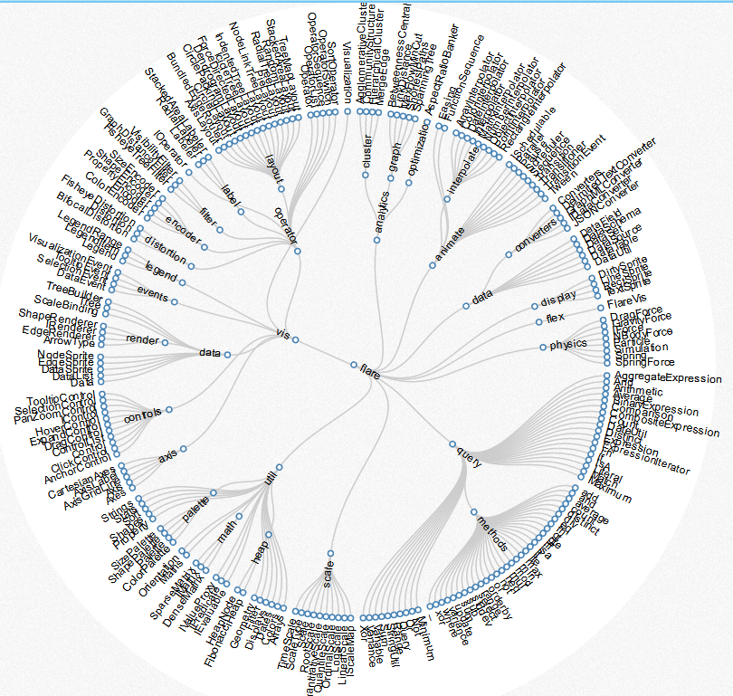
树形图变种。一般的树状图比较扁平，环形树状图充分利用视图空间。
http://mbostock.github.io/d3/talk/20111018/cluster.html

计算节点半径
按圆形外观
按矩形外观

设置中心点

设置掠角（1 ≤ angle ≤ 360）
计算本层圆环的半径

排列节点顺序

根据树形关系计算节点半径的延伸距离

设置弧长计算比例
构建树形关系

设置同层节点之间的间距

设置子节点们与父节点的最大掠角

节点
父节点
子节点集合
所属层级
左间距
右间距
角度
宽高
半径
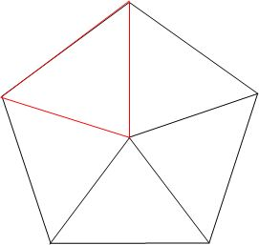

层级
半径
总弧长
层级编号

 | 弧长公式：l = n（圆心角）× π（圆周率）× r（半径）/180=α(圆心角弧度数)× r（半径）

同一层的节点数据
掠角
设置层级之间的最小间距

与父级相对位置

找到布局权重最高的一层

总宽度最宽的一层
计算本层节点掠角
计算父子节点掠角

总宽度最宽的一层

